recursie
Q-function
 | Q |  | Q(n) = Q(n - Q(n-1)) + Q(n - Q(n-2))
1 | 1
2 | 1
3 | 2 |  | 3 - Q van 2 | 3 - Q van 1 | Q van 2 | + | Q van 2
4 | 3 |  | 4 - Q van 3 | 4 - Q van 2 | Q van 2 | + | Q van 3
5 | 3 |  | 5 - Q van 4 | 5 - Q van 3 | Q van 2 | + | Q van 3
6 | 4 |  | 6 - Q van 5 | 6 - Q van 4 | Q van 3 | + | Q van 3
7 | 5 |  | 7 - Q van 6 | 7 - Q van 5 | Q van 3 | + | Q van 4
8 | 5 |  | 8 - Q van 7 | 8 - Q van 6 | Q van 3 | + | Q van 4
9 | 6 |  | 9 - Q van 8 | 9 - Q van 7 | Q van 4 | + | Q van 4
10 | 6 |  | 10 - Q van 9 | 10 - Q van 8 | Q van 4 | + | Q van 5
11 | 6 |  | 11 - Q van 10 | 11 - Q van 9 | Q van 5 | + | Q van 5
12 | 8 |  | 12 - Q van 11 | 12 - Q van 10 | Q van 6 | + | Q van 6
13 | 8 |  | 13 - Q van 12 | 13 - Q van 11 | Q van 5 | + | Q van 7
14 | 8 |  | 14 - Q van 13 | 14 - Q van 12 | Q van 6 | + | Q van 6
15 | 10 |  | 15 - Q van 14 | 15 - Q van 13 | Q van 7 | + | Q van 7
16 | 9 |  | 16 - Q van 15 | 16 - Q van 14 | Q van 6 | + | Q van 8
17 | 10 |  | 17 - Q van 16 | 17 - Q van 15 | Q van 8 | + | Q van 7
18 | 11 |  | 18 - Q van 17 | 18 - Q van 16 | Q van 8 | + | Q van 9

 | F(n) = n - M(F(n-1))
 | M(n) = n - F(M(n-1))

 | F(0) = 1
 | M(0) = 0
F & M
n | F | M
0 | 1 | 0
1 | 1 | 0
2 | 2 | 1
3 | 2 | 1
4 | 3 | 2
5 | 3 | 2
6 | 4 | 3
7 | 4 | 3
8 | 5 | 4
9 | 5 | 4
10 | 6 | 5

https://en.wikipedia.org/wiki/Russell%27s_paradox

Jabberwocky
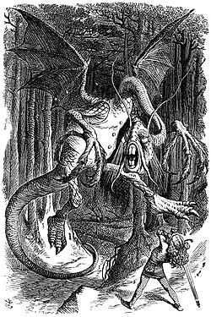
https://en.wikipedia.org/wiki/Jabberwocky

Pie
π = | 3.14159265358979
π/4 = | 0.785398163397448

 | 0.767563654444796 | =1-1/3+1/5-1/7+1/9-1/11+1/13-1/15+1/17-1/19+1/21-1/23+1/25-1/27+ …

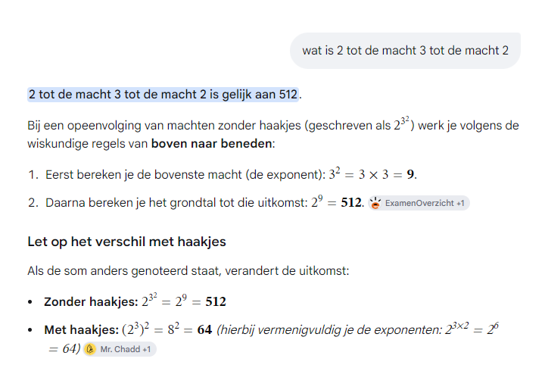
64
512

Story in Arabic
blz 624:
De linkerpagina toont een historische Arabische tekst in een elegant, handgeschreven manuscript-stijl (kalligrafie). De tekst is opgedeeld in twee duidelijke secties.
Hieronder vindt u de Nederlandse vertaling van de belangrijkste passages op deze pagina:

Bovenste gedeelte: Over spijswetten en manieren (Adab)
Deze tekst bespreekt traditionele islamitische etiquette en voorschriften met betrekking tot eten en sociaal gedrag:
De aard van voedsel: Er wordt gesproken over de voorkeur voor bepaalde soorten voedsel, zoals "vetvrij vlees" (العجف) en de bereiding daarvan.
Sociaal gedrag: De tekst benadrukt het belang van "vriendelijkheid en instemming" bij het delen van een maaltijd. Het spoort aan om "de mening van anderen te respecteren" en geen afkeer te tonen van wat wordt aangeboden.
Vrijgevigheid: Er wordt uitgelegd dat "vrijgevigheid en het voeden van anderen" (إطعام الطعام) tot de edelste morele eigenschappen behoren. Het delen van voedsel met reizigers en behoeftigen wordt geprezen.
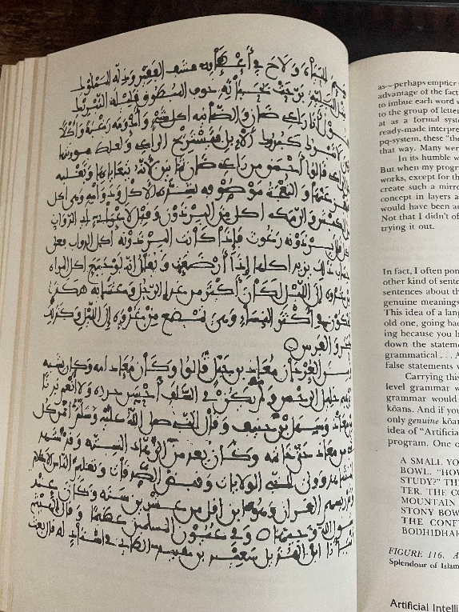

Onderste gedeelte: De biografie van Mu'adh ibn Jabal (معاذ بن جبل)
Dit gedeelte begint na het cirkelvormige symbool in het midden en beschrijft het leven van een van de belangrijkste metgezellen (Sahaba) van de profeet Mohammed:
Introductie: De tekst vermeldt: "Er is overgeleverd over Mu'adh ibn Jabal..." Er wordt beschreven dat hij een man was met een nobel karakter, die bekendstond om zijn diepe loyaliteit en toewijding.
Kennis van de religie: De auteur citeert de bekende uitspraak van de profeet Mohammed: "De meest wetende van mijn gemeenschap (Ummah) over het toegestane (Halal) en het verbodene (Haram) is Mu'adh ibn Jabal."
Uiterlijk en status: Hij wordt omschreven als een jonge, knappe man met donkere ogen en een stralend gezicht. Hij was geliefd onder de mensen en werd door de Profeet naar Jemen gestuurd als rechter en leraar om de islam te onderwijzen.
Zijn overlijden: De tekst sluit af met een vermelding van zijn vroege overlijden. Hij stierf op jonge leeftijd (rond de 33 of 38 jaar) in de regio van de Levant (Sham) tijdens de bekende plaag van Amwas.

De Arabische tekst zelf is een samengestelde tekst (een bloemlezing of compendium). De fragmenten zijn inhoudelijk afkomstig uit twee bekende genres binnen de klassieke Arabische literatuur:

1. Het biografische gedeelte (Mu'adh ibn Jabal)
De tekst over Mu'adh ibn Jabal (met daarin de overlevering "De meest wetende van mijn gemeenschap over het toegestane en het verbodene is Mu'adh...") is inhoudelijk direct overgenomen uit de klassieke Tabaqat- of Siyar-literatuur (biografische encyclopedieën van de vroege islam).

Grote historische kanshebbers waar deze exacte tekstpassages traditioneel in staan zijn: [1]
Siyar A'lam al-Nubala (سير أعلام النبلاء) geschreven door de historicus Al-Dhahabi. Dit is het meest gebruikte standaardwerk voor gedetailleerde, verhalende biografieën van metgezellen met precies dit soort beschrijvingen over hun uiterlijk en vroege dood.
Kitab al-Tabaqat al-Kubra (الطبقات الكبرى) van Ibn Sa'd, een van de alleroudste biografische bronnen over de Sahaba. [1]

2. Het gedeelte over etiquette en spijzen
De bovenste tekst, die ingaat op de etiquette van het eten (zoals het niet afkeuren van wat je wordt aangeboden, het concept van "vetvrij vlees" en manieren aan tafel), behoort tot de zogenaamde Adab-literatuur (boeken over islamitische omgangsvormen, ethiek en cultuur).

Klassieke boeken die dit type teksten bundelen zijn bijvoorbeeld:
Adab al-Dunya wa-l-Din (أدب الدنيا والدين) van Al-Mawardi.
Ihya Ulum al-Din (إحياء علوم الدين) van Al-Ghazali (specifiek het hoofdstuk Kitab Adab al-Akl, het boek over de manieren van eten).

Samengevat:
De getoonde pagina is zeer waarschijnlijk een facsimile (reproductie) in een modern wetenschappelijk boek over islamitische cultuurgeschiedenis, waarop een uniek, handgeschreven manuscript is afgebeeld dat klassieke ethische (Adab) en biografische (Siyar) teksten uit de gouden eeuwen van de islam samenbrengt.

GEB
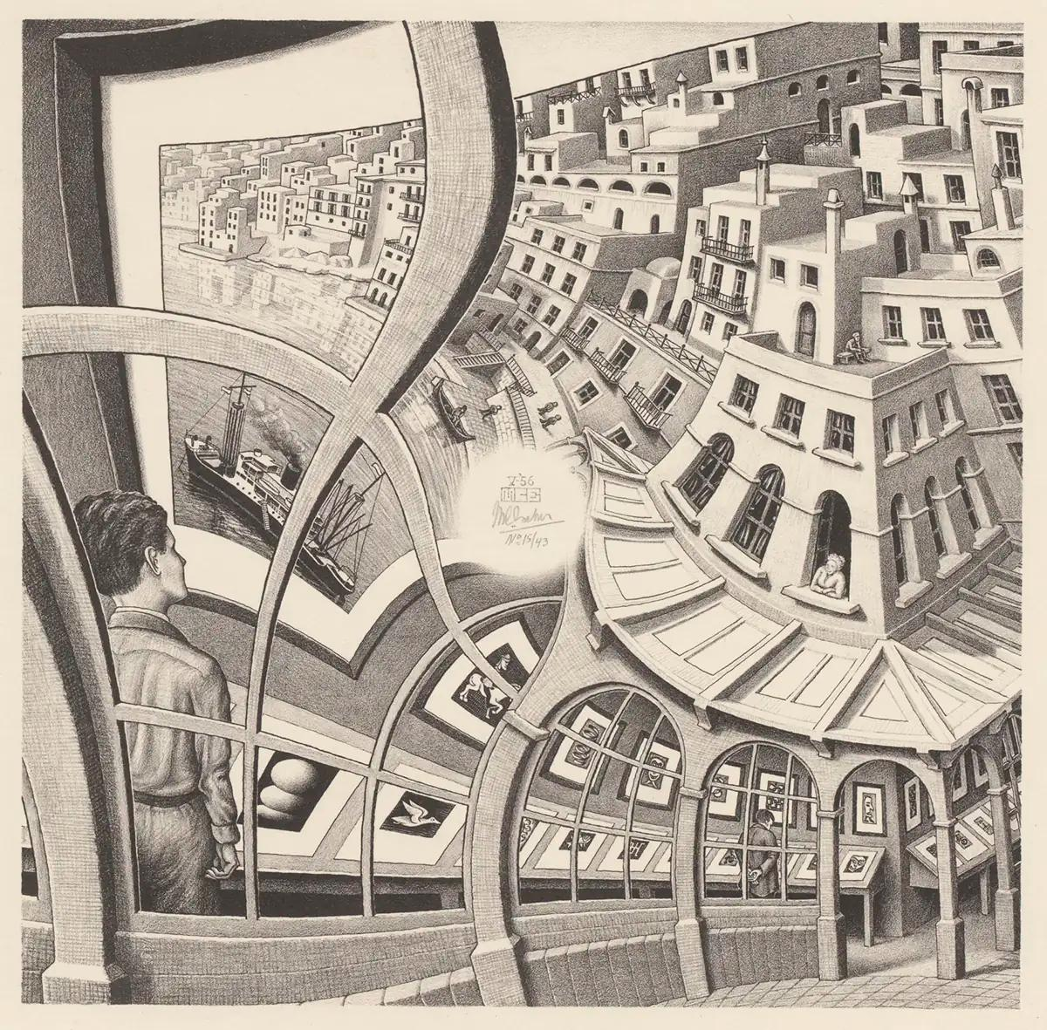
Gödel, Escher, Bach: An Eternal Golden Braid (1979) by Douglas Hofstadter
https://en.wikipedia.org/wiki/G%C3%B6del,_Escher,_Bach

https://mitocw.ups.edu.ec/high-school/humanities-and-social-sciences/godel-escher-bach/index.htm

Chapter XVII: Church, Turing, Tarski, and Others
https://en.wikipedia.org/wiki/Alonzo_Church

https://en.wikipedia.org/wiki/Church's_thesis_(constructive_mathematics)

https://en.wikipedia.org/wiki/Church%E2%80%93Turing_thesis

https://en.wikipedia.org/wiki/Alan_Turing

https://en.wikipedia.org/wiki/Alfred_Tarski

https://en.wikipedia.org/wiki/John_Lucas_(philosopher)

Chapter XVIII: Artificial Intelligence: Retrospects
https://en.wikipedia.org/wiki/SHRDLU

https://en.wikipedia.org/wiki/Etaoin_shrdlu

Chapter XIX: Artificial Intelligence: Prospects
Bongard-problems:
https://en.wikipedia.org/wiki/Bongard_problem
https://www.foundalis.com/res/bps/bpidx.htm
https://matthodges.com/posts/2026-08-19-bongard-problems/

Shepard tone:
https://en.wikipedia.org/wiki/Shepard_tone
https://www.youtube.com/watch?v=PCs1lckF5vI
https://sites.google.com/site/pp2007pt/music?pli=1&authuser=0
https://codepen.io/yukulele/pen/PPgxbG

 | https://escherinhetpaleis.nl/en/about-escher/masterpieces/print-gallery

